Pin-out
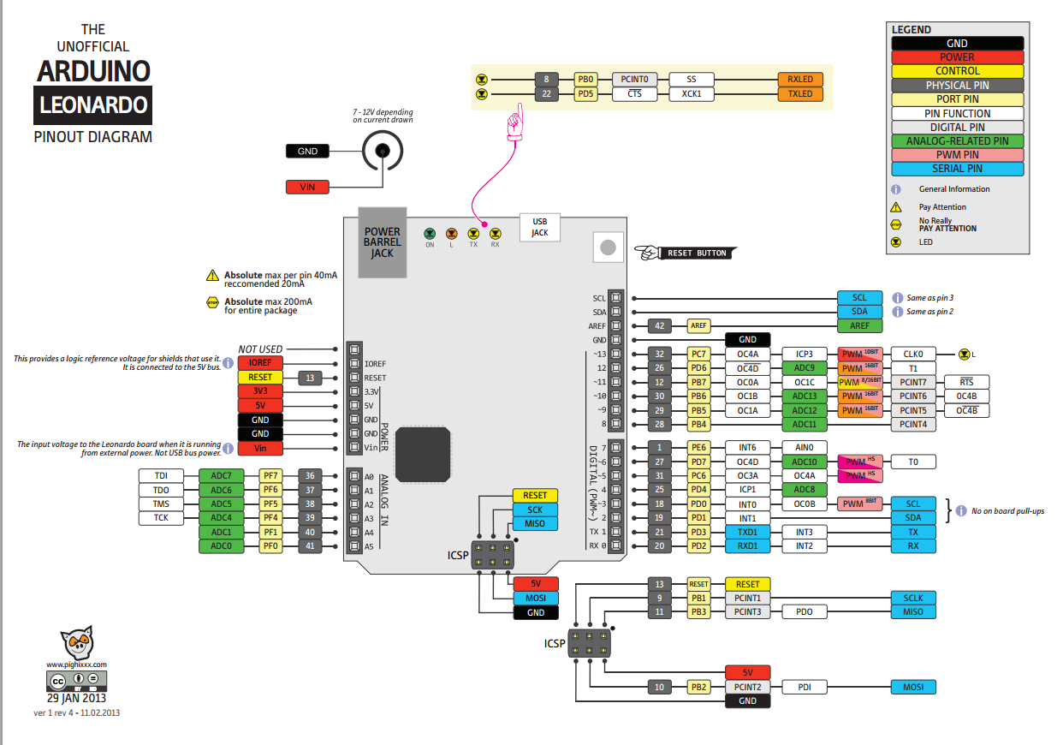
MRT-duino board information

 | Board compatible | Chip | Clock | Analog inputs | Digital inputs | PWN outputs
 | Leonardo | ATmega32U4 | 16 | 12 | 20 | 7

 | Port in MRT-duino Board | Arduino mode correlation pins | Micro port | Digital pins ( Input / Output) | Analog input pins (10 bits, 0-1023) | PWM output (8bits, 0-255) | UART BT o cable | SPI | TWI / I2C | External Interrupts
 | Port 1 | 13 | PC7 | 13 |  | PWM
 | Port 2 | 15 | PB1 | 15 |  |  |  | SCK
 | Port 3 | 16 | PB2 | 16 |  |  |  | MOSI
 | Port 4 | 14 | PB3 | 14 |  |  |  | MISO
 | Port 5 | 18 | PF7 | 18 | A0 - ADC7
 | Port 6 | 19 | PF6 | 19 | A1 - ADC6
 | Port 7 | 20 | PF5 | 20 | A2 - ADC5
 | Port 8 | 21 | PF4 | 21 | A3 - ADC4
 | Port 9 | 5 | PC6 | 5 |  | PWM
 | Port 10 | 9 | PB5 | 9 | A9 - ADC12 | PWM
 | Port 11 | 11 | PB7 | 11 |  | PWM
 | Port 12 | 12 | PD6 | 12 | A11- ADC9 | PWM
 | Port 13 | 2 | PD1 | 2 |  |  |  |  | SDA | INT1
 | Port 14 | 3 | PD0 | 3 |  |  |  |  | SCL | INT0
 | Port 15 | 0 | PD2 | 0 |  |  | RxD1 |  |  | INT3
 | Port 16 | 1 | PD3 | 1 |  |  | TxD1 |  |  | INT2
 | Remote control- IR Receiver | 10 | PB6 | 10 | A10 - ADC13 | PWM
 | Remote control - ID_SETTING_PORT_1 | 22 | PF1 | 22 | A4 - ADC1
 | Remote control - ID_SETTING_PORT_2 | 23 | PF0 | 23 | A5 - ADC0
 | MOTORES MRTDUINO
 | MOTOR | Arduino mode correlation pins | Micro port | Port de la placa
 | ML1 | 3 | PD0 | Port 14 | Elije el sentido de gito LOW backward y HIH forward. Dicen que cuando el motor esta en marcha el pin se puede usar, dado que compartido con el Puerto 14 |  |  |  |  |  | CUIDADO
 | MR1 | 2 | PD1 | Port 13 | Elije el sentido de gito LOW backward y HIH forward. Dicen que cuando el motor esta en marcha el pin se puede usar, dado que compartido con el Puerto 13 |  |  |  |  |  | CUIDADO
 | ML1 | 7 | PE6 |  | Valor del PWM que se da. Se llama a la función SoftPWMSet
 | MR1 | 4 | PD4 |  | Valor del PWM que se da. Se llama a la función SoftPWMSet
 | ML2 | 1 | PD3 | Port 16 | Elije el sentido de gito LOW backward y HIH forward. Dicen que cuando el motor esta en marcha el pin se puede usar, dado que compartido con el Puerto 16 |  |  |  |  |  | CUIDADO
 | MR2 | 0 | PD2 | Port 15 | Elije el sentido de gito LOW backward y HIH forward. Dicen que cuando el motor esta en marcha el pin se puede usar, dado que compartido con el Puerto 15 |  |  |  |  |  | CUIDADO
 | ML2 | 8 | PB4 |  | Valor del PWM que se da. Se llama a la función SoftPWMSet
 | MR2 | 6 | PD7 |  | Valor del PWM que se da. Se llama a la función SoftPWMSet

